CF1
FORMATO DE PRODUCCIÓN DE RECURSOS
No | Tema | PAG | Tipo de recurso | Título de del recurso | GUIÓN TÉCNICO | REFERENTES AUDIOVISUALES | ANEXO
1 | 1. Interpretación de proyectos audiovisuales: características | 2 | 1. Infografía | Segmentos de los actos | Hacer una infografía con los 4 segmentos que se mencionan en el documento. | 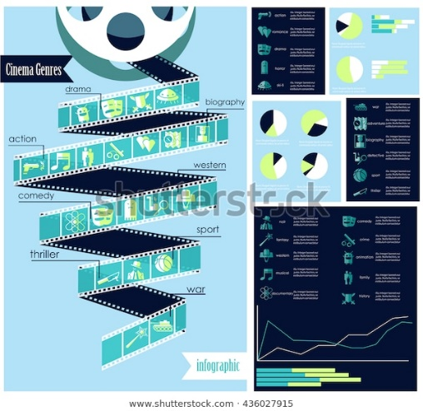 | https://www.shutterstock.com/es/image-vector/vector-set-cinema-genres-infographic-icons-436027915
2 | 2. Personajes: tipos | 10-12 | 5. Presentación interactiva | Tipos de personajes | Hacer una presentación interactiva donde la primera diapositiva sea descriptiva con el texto e imagen que hay y la segunda tenga diferentes botones para hacer clic y mostrar cada tipo de personaje. | 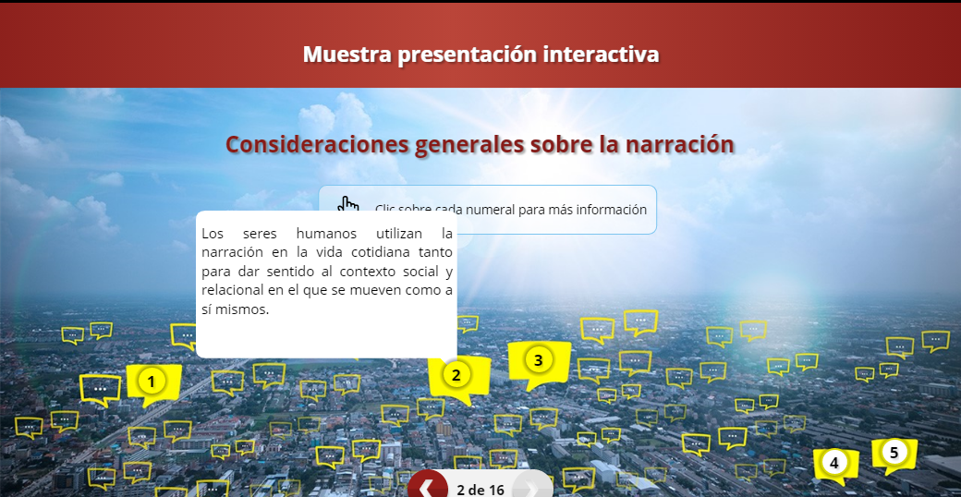 | http://ecoredsena.com.co/catalogo/presentacion-interactiva/
3 | 3. Storyline: definición y argumentación | 13-15 | 10. Video a mano alzada - Conceptual Motion Graphics | Storyline | Hacer un video a mano alzada estilo motion graphics que recree la imagen del Storyline del inicio y también las imágenes que representan cada una de las dos películas que se mencionan. De igual manera cuando avance la narración deben salir escritos los títulos que están en negrilla. Si se puede, mostrar subtítulos para generar inclusión. | 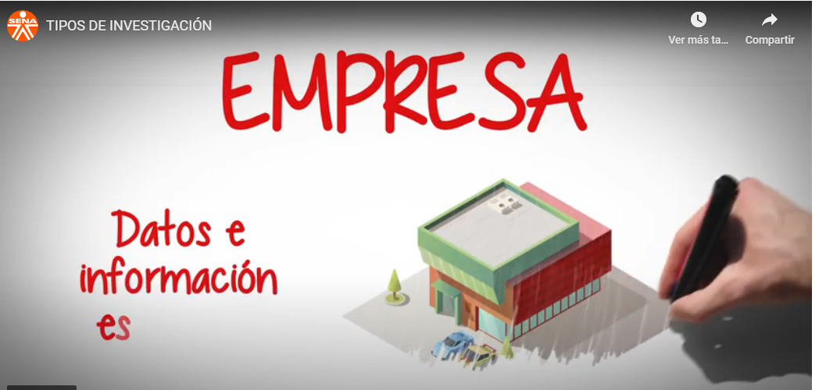 | https://www.youtube.com/watch?time_continue=8&v=HhAMuQUXaDM&feature=emb_logo
4 | 4. Sinopsis: definición y tipos | 16-17 | 9. Video animado | Sinopsis | Hacer una narración del contenido. Si se ve muy largo hacer un video para todo el tema 4, entonces mostrar las características de la sinopsis con scroll aparte del video. | 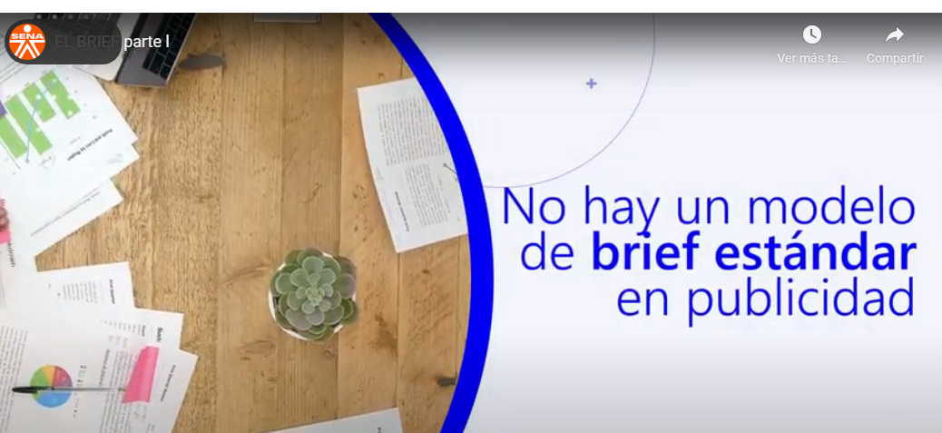 | https://www.youtube.com/watch?time_continue=12&v=WM4qelIHMXY&feature=emb_logo
5 | 5. Redacción y ortografía: composición de textos y reglas ortográficas | 18 | 1. Infografía | Redacción y ortografía | Incluir en la infografía las recomendaciones de escritura que se indican. | 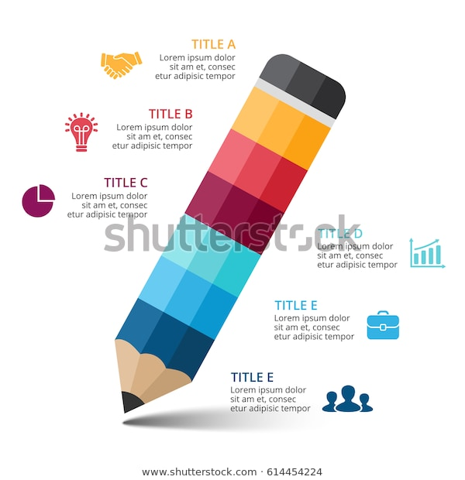 | https://www.shutterstock.com/es/image-vector/vector-pencil-infographic-education-diagram-knowledge-614454224
6 | Actividad didáctica |  | Actividad de relacionar | Actividad didáctica | Arrastrar y soltar: El aprendiz debe asociar el término del plano cinematográfico con el encuadre de la imagen fotográfica propuesta. |  | Anexo / Actividad didáctica

